Shema
 |  |  |  |  |  | Good And Better DB Schema

 |  |  |  |  |  | version |  |  |  | v 0.3.1
 |  |  |  |  |  | last update |  |  |  | 2015-07-28
 |  |  |  |  |  | first update |  |  |  | 2015-06-20

Name | 회원
Table_Name | MEMBER |  |  |  |  |  |  |  |  |  |  |  | History
Attribute_Name | MEM_Code | MEM_Id | MEM_Password | MEM_Name | MEM_Indate | MEM_Outdate | MEM_Isadmin | MEM_Ismaster
Attribute_Type | INT | varchar(20) | varchar(20) | varchar(30) | timestamp | timestamp | TINYINT(1) | TINYINT(1) |  |  |  |  | Contents | Version | Date
KEY | PK |  |  |  |  |  |  | 굿앤배러 직원. |  |  |  |  | 초기 문서 정리 | v 0.1.0 | 2015-06-20
Contents | 자동증가값 |  |  | 회사이름 | 등록일 | 삭제일 | 관리자 여부 | 웹페이지사용가능여부 |  |  |  |  | 오류 수정(FK->PK), 컬럼설명추가 | v 0.1.1 | 2015-06-22
 |  |  |  |  |  |  |  |  |  |  |  |  | MEMBER 테이블에 ismaster 컬럼추가 | v 0.1.2 | 2015-06-26
Name | 화분 |  |  |  |  |  |  |  |  |  |  |  | QUESTION 테이블 수정. (CHE_Code -> PLA_Code) | v 0.2.0 | 2015-07-07
Table_Name | PLANT
Attribute_Name | PLA_Code | MEM_Code | PLA_Name | PLA_Location | PLA_Qrimage | PLA_Content | PLA_Image | PLA_Indate | PLA_Outdate |  |  |  | app 과 통신 인터페이스 정의
Attribute_Type | INT | INT | varchar(20) | varchar(20) | varchar(50) | varchar(1000) | varchar(50) | timestamp | timestamp |  |  |  | 질의응답 테이블 1개로 통합. | v 0.3.0 | 2015-07-22
KEY | PK | FK |  |  |  |  |  |  |  |  |  |  | CHECKLIST TABLE UPDATE | v 0.3.1 | 2015-07-28
Contents | 자동증가값 |  | 식물이름 | 식물위치 | qr코드 경로 | 상세설명 | 대표이미지 | 등록일 | 삭제일 |  |  |  | 공지사항 테이블 추가 | v 0.4 | 2015-08-24

Name | 체크리스트
Table_Name | CHECKLIST
Attribute_Name | CHE_Code | CHE_Water | CHE_Supplements | CHE_Damage | CHE_Pruning | CHE_Cleanleaf | CHE_Repotting | CHE_Change | CHE_Indate | CHE_Text | CHE_Image | PLA_Code
Attribute_Type | INT | TINYINT(1) | TINYINT(1) | TINYINT(1) | TINYINT(1) | TINYINT(1) | TINYINT(1) | TINYINT(1) | timestamp | varchar(1000) | varchar(20) | INT
KEY | PK |  |  |  |  |  |  |  |  |  |  | FK
Contents | 자동증가값 | 물주기 | 영양제 | 병충해 | 가지치기 | 입세정 | 분갈이 | 교체 | 년월일까지

Name | Q&A
Table_Name | TALK
Attribute_Name | TAL_Code | TAL_Question | PLA_Code | TAL_Questionindate | TAL_Reply | TAL_Replyindate
Attribute_Type | INT | varchar(1000) | INT | timestamp | varchar(1000) | timestamp
KEY | PK |  | FK
Contents | 자동증가값 | 질문내용

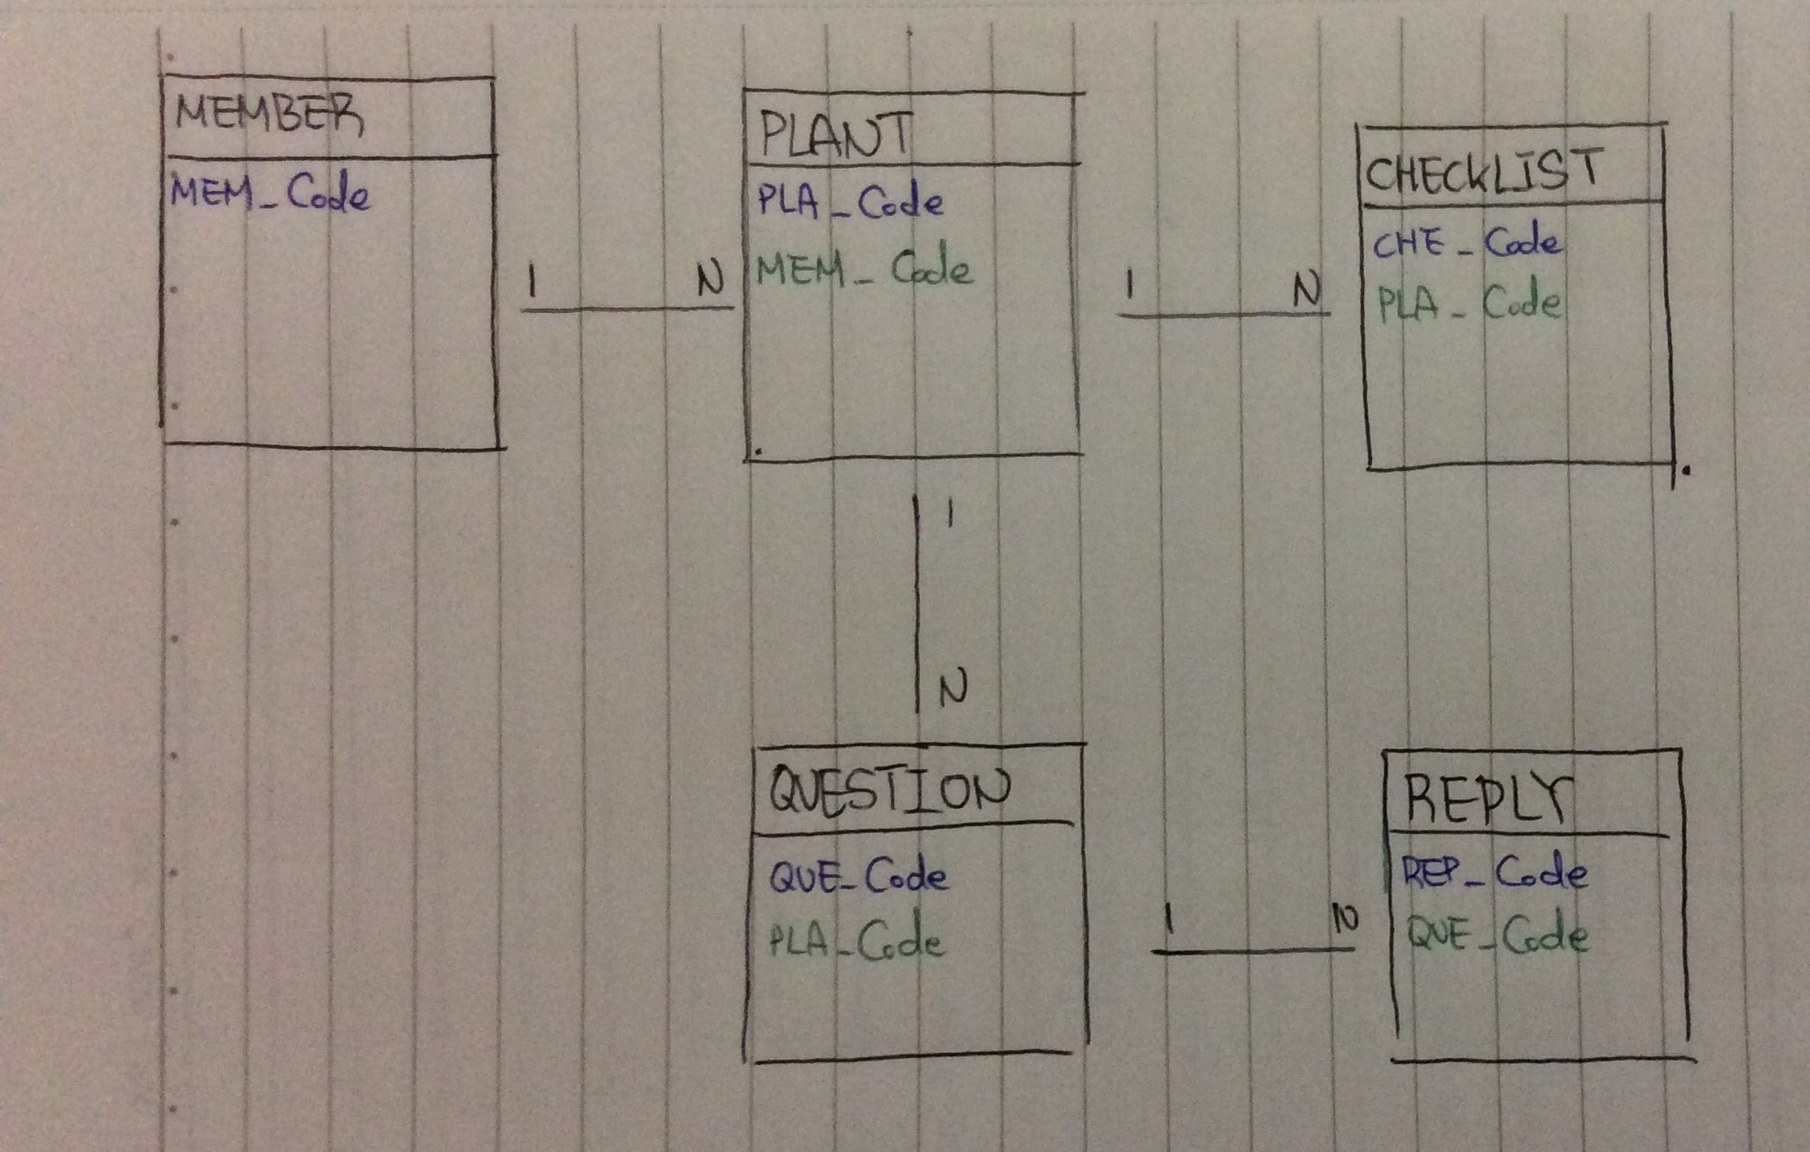
Name | 공지사항
Table_Name | BOARD
Attribute_Name | BOA_Code | BOA_Title | BOA_Content | BOA_Indate | MEM_Code
Attribute_Type | INT | varchar(100) | varchar(1000) | timestamp | int
KEY | PK |  |  |  | FK
Contents | 자동증가값

 | Naming Convention

 | 테이블 | 테이블 이름은 {TableName} 구조로 하며 TableName 은 대문자로 표기한다.
 |  | 가능한한 줄임말을 쓰지 않는다. (ex: FAVT (x) -> FAVORITE (o) ) - 단, ID나 NFC 등 약어가 이미 대표말로 쓰일 경우나 테이블 명이 너무 길어질 때는 제외한다.
 |  | 매핑(Intersect) 테이블은 매핑할 테이블 명을 섞어 쓴다. (ex : FAV_Code)
 | 컬럼 | 컬럼 명은 {TABLENAME}_{COLUMNNAME} 형태로 하며 TABLENAME은 대문자 앞3글자, Column Name은 Pascal Case로 한다.

 |  | COLUMNNAME에서 _를 쓰지 않는다. (ex : KIO_Reg_Date (x) -> KIO_RegDate (o))
 |  | 무의미한 컬럼명은 절대로 사용하지 않는다. (ex : KIO_Column1, KIO_Kind2)

